Sheet1
安徽省荣军康复医院荣康二科优抚对象纪念品采购项目报价表
序号 | 名称 | 数量 | 尺寸 | 参数要求 | 特别说明 | 样板图片 | 预算单价 | 预算合计 | 投标单价 | 小计
1 | 水晶树脂摆件 | 400 | 宽25㎝*高13.5㎝ | 1、底座部分：材质为K9黑色水晶，水晶上金色文字为：上为安徽省荣军康复医院荣誉疗养留念，下为安徽省退役军人事务厅（激光内雕字）；2、上面为人物和红旗造型，材质为常规树脂，金色文字为：为奉献者奉献（激光浮雕字）；3、独立包装盒。 | 所有字体、颜色、图形和款式必须按院方要求的样板图制作，如交货时颜色、字体和外观造型与样板图不相符的，院方有权拒收货。注：对摆件各部分颜色如有疑问的，投标人可在开标前到院方现场勘察室外雕塑原型和色彩或咨询采购方。 | 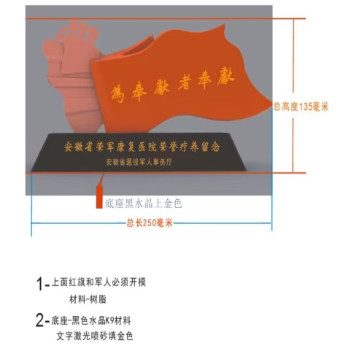 | 175 | 70000
2 | 茶杯 | 400 | 口径9㎝，带把手直径13㎝，高（带盖）15㎝，容量450ML | 1、材质为白色骨瓷；2、独立包装盒。 | 所有字体、颜色、图形和款式必须按院方要求的样板图制作，如交货时颜色、字体和外观造型与样板图不相符的，院方有权拒收货。注：茶杯各部分颜色如有疑问的，投标人可在开标前到院方现场勘察样品色彩或咨询采购方，院徽原图由院方提供。 | 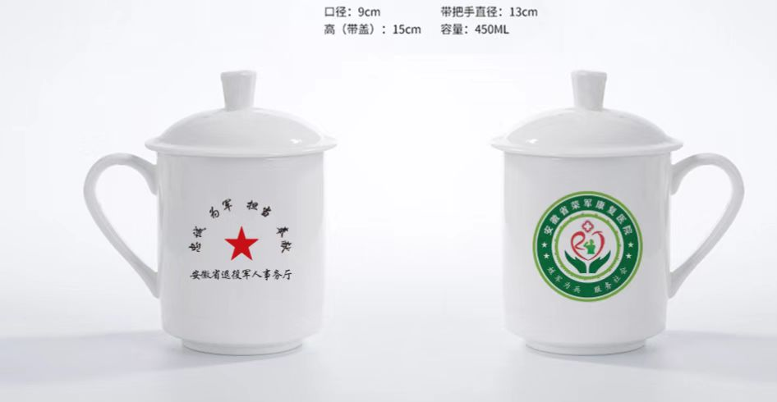 | 37.5 | 15000
合 计 |  |  |  |  |  |  |  | 85000
注：1、本项目的预算价包含招标前2种纪念品的设计费2000元整，预算价中均已给，故所有费用全部包含在投标总报价内，由中标单位全额支付给第三方，投标单位一旦报名后则视为默认并同意，中标后不得再提出任何疑义，院方不再另行支付此项费用。2、投标人如对参数如有疑问的，请开标前自行来院荣管科现场或电话咨询0556-5631009。

